DFD
基本設計書 | システム名 |  | 機能分類 | 機能ＩＤ | 機能名称 |  |  | 日付 |  | 更新者
 | Dynamics365 for Finance and Operations |  | 債権・債務 | FO-006 | 支払方法・支払サイトマスタ画面 |  |  | 作成 | 2024-06-05 | JBS井田
 |  |  |  |  |  |  |  | 更新 | 2025-03-14 | JBS北井

イベント |  | 機能 |  |  |  |  | DB
支払方法・支払サイト
支払方法-仕入先
1. 画面初期表示
1-1. 画面初期表示処理

支払方法・支払サイト
2.値入力時
2-1.登録処理

凡例
記号
[データファイル名(形式)]
[DB論理名]
[番号.処理]

 |  |  |  |  |  | ※DBが複数ある場合は複数DBをまとめるために使用

画面レイアウト
基本設計書 | システム名 |  | 機能分類 | 機能ＩＤ | 機能名称 | 日付 |  | 更新者
 | Dynamics365 for Finance and Operations |  | 債権・債務 | FO-006 | 支払方法・支払サイトマスタ画面 | 作成 | 2024-06-05 | JBS井田
 |  |  |  |  |  | 更新 | 2025-03-14 | JBS北井

パス |  | 買掛金管理＞支払の設定＞支払方法・支払サイト
フォーム名 |  | SJ_PaymModePaymSiteForm

タブ名 |  | -
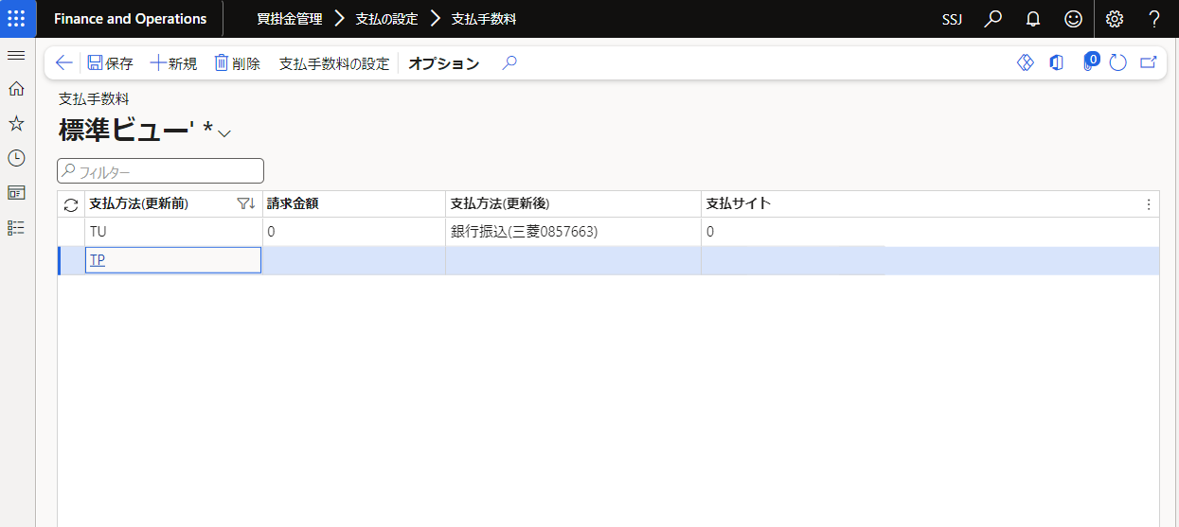
TU
TU
TQ
TQ
TP
TP
9T
9T
8T
8T
2-1
3-1
3-2
3-3
3-4
0.00
500,000.00
0.00
500,000.00
0.00
500,000.00
0.00
500,000.00
0.00
500,000.00
T
W
T
T
W
W
9-1
T
T
8-1
0
95
0
60
0
40
0
0
60
95
支払条件
PTxxx
PTxxx
PTxxx
PTxxx
PTxxx
PTxxx
PTxxx
PTxxx
PTxxx
PTxxx
0.00
2-1
0
PTxxx
0.00
3-1
0
PTxxx
0.00
3-2
0
PTxxx
0.00
3-3
0
PTxxx
0.00
3-4
0
PTxxx

支払方法・支払サイト
支払方法・支払サイトマスタ
SSJの登録イメージ

支払方法
支払サイト

支払日の非営業日の考慮を
FO-008で行うため、登録対象

補足説明
基本設計書 |  |  | システム名 |  |  | 機能分類 |  |  | 機能ＩＤ | 機能名称 | 日付 |  | 更新者
 |  |  | Dynamics365 for Finance and Operations |  |  | 債権・債務 |  |  | FO-006 | 支払方法・支払サイトマスタ画面 | 作成 | 2024-06-05 | JBS井田
 |  |  |  |  |  |  |  |  |  |  | 更新 | 2025-03-14 | JBS北井

補足

 | ●同一支払方法と請求金額のチェック処理について

 |  | 支払方法 |  | 請求金額 | 支払方法(変更後) |  | 支払サイト | 支払条件
 |  | TU |  | 0.00 | T |  | 0 | PTXX
 |  | TU |  | 500,000.00 | W |  | 95 | PTXX
 |  | TU |  | 500,000.00 |  |  | 60 | PTXX
 |  | TQ |  | 0.00 | T |  | 0 | PTXX
 |  | TQ |  | 500,000.00 | W |  | 60 | PTXX
 |  | 2-1 |  | 0.00 | 2-1 |  | 0 | PTXX

同一の支払方法に
請求金額を重複して登録できません。 ※詳細はテーブル定義書に記載

 | ●【テーブル定義書】SJ_PaymModePaymSiteTable.xlsx

補足説明(機能関連図)
基本設計書 |  | システム名 | 機能分類 | 機能ＩＤ | 機能名称 | 日付 |  | 更新者
 |  | Dynamics365 for Finance and Operations | 債権・債務 | FO-006 | 支払方法・支払サイトマスタ画面 | 作成 | 2024-06-05 | JBS井田
 |  |  |  |  |  | 更新 | 2025-03-14 | JBS北井

補足
支払方法が「電債」のデータを
対象にファイルを作成。
 | ＜機能関連図＞
本機能
FO-006
支払方法・支払サイトマスタ画面

FO-011
電子記録債務（電債）
送金ファイル作成
支払方法・支払サイト
FO-010
支払手形仕訳帳の振出画面

[電債データ.txt]

支払方法が更新されたものを
対象に支払提案を行う。
FO-008
支払方法・支払サイト更新バッチ
仕入先 トランザクション

FO-012
電子記録債務（でんさい）
送金ファイル作成

支払方法、
期日サイトを更新する。

[でんさいデータ.txt]

支払方法が「でんさい」のデータを
対象にファイルを作成。

プログラムフロー図
詳細設計書 | システム名 | 機能分類 | 機能ＩＤ | 機能名称 | 日付 |  | 更新者
 | Dynamics365 for Finance and Operations | 債権・債務 | FO-006 | 支払方法・支払サイトマスタ画面 | 作成 | 2024-06-05 | JBS井田
 |  |  |  |  | 更新 | 2025-03-14 | JBS北井

プログラムフロー図
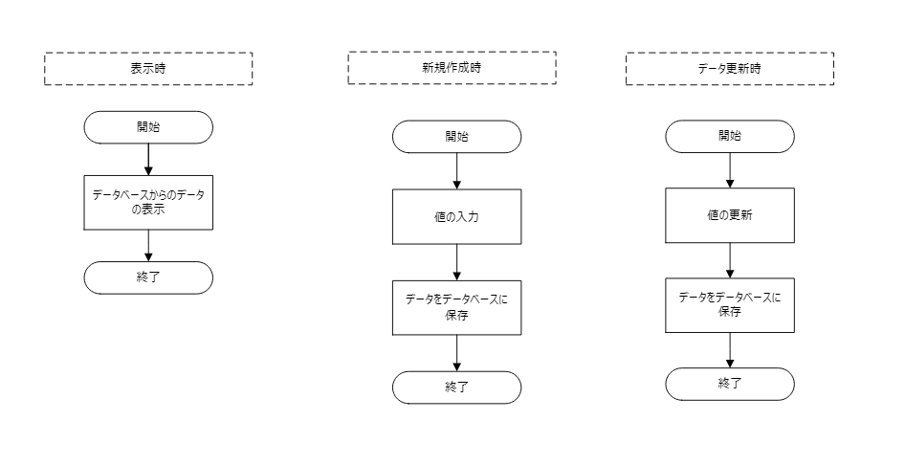

凡例
記号
[処理]
[条件]
[ループ名]
[ループ名]
開始
終了

[入出力内容]
[参照]
[参照]

